Hoja1
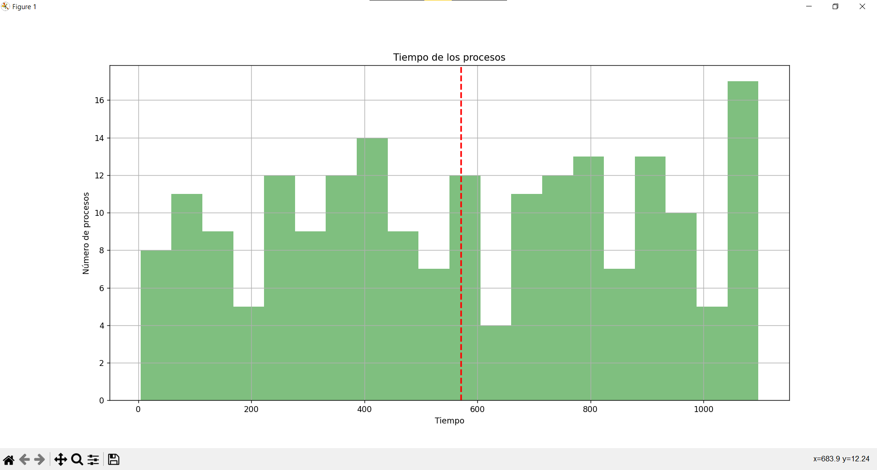
1 | 4.0325059356
2 | 13.032505936
3 | 17.032505936
4 | 23.032505936
5 | 24.032505936
6 | 29.032505936
7 | 32.032505936
8 | 37.032505936
9 | 61.032505936
10 | 62.032505936
11 | 64.032505936
12 | 78.032505936
13 | 83.032505936
14 | 84.032505936
15 | 97.032505936
16 | 98.032505936
17 | 103.03250594
18 | 106.03250594
19 | 110.03250594
20 | 116.03250594
21 | 123.03250594
22 | 137.03250594
23 | 140.03250594
24 | 144.03250594
25 | 147.03250594
26 | 150.03250594
27 | 155.03250594
28 | 161.03250594
29 | 176.03250594
30 | 195.03250594
31 | 214.03250594
32 | 218.03250594
33 | 222.03250594
34 | 223.03250594
35 | 226.03250594
36 | 229.03250594
37 | 237.03250594
38 | 239.03250594
39 | 247.03250594
40 | 248.03250594
41 | 251.03250594
42 | 256.03250594
43 | 264.03250594
44 | 266.03250594
45 | 267.03250594
46 | 278.03250594
47 | 281.03250594
48 | 298.03250594
49 | 300.03250594
50 | 303.03250594
51 | 304.03250594
52 | 306.03250594
53 | 315.03250594
54 | 317.03250594
55 | 335.03250594
56 | 336.03250594
57 | 339.03250594
58 | 341.03250594
59 | 356.03250594
60 | 358.03250594
61 | 359.03250594
62 | 364.03250594
63 | 368.03250594
64 | 372.03250594
65 | 373.03250594
66 | 386.03250594
67 | 393.03250594
68 | 404.03250594
69 | 407.03250594
70 | 410.03250594
71 | 411.03250594
72 | 414.03250594
73 | 419.03250594
74 | 422.03250594
75 | 429.03250594
76 | 430.03250594
77 | 431.03250594
78 | 434.03250594
79 | 439.03250594
80 | 440.03250594
81 | 455.03250594
82 | 459.03250594
83 | 466.03250594
84 | 467.03250594
85 | 472.03250594
86 | 477.03250594
87 | 481.03250594
88 | 483.03250594
89 | 493.03250594
90 | 496.03250594
91 | 504.03250594
92 | 521.03250594
93 | 535.03250594
94 | 541.03250594
95 | 546.03250594
96 | 547.03250594
97 | 558.03250594
98 | 561.03250594
99 | 564.03250594
100 | 565.03250594
101 | 569.03250594
102 | 577.03250594
103 | 580.03250594
104 | 585.03250594
105 | 586.03250594
106 | 587.03250594
107 | 590.03250594
108 | 603.03250594
109 | 615.03250594
110 | 642.03250594
111 | 655.03250594
112 | 657.03250594
113 | 662.03250594
114 | 663.03250594
115 | 674.03250594
116 | 686.03250594
117 | 690.03250594
118 | 694.03250594
119 | 698.03250594
120 | 705.03250594
121 | 706.03250594
122 | 709.03250594
123 | 711.03250594
124 | 718.03250594
125 | 719.03250594
126 | 721.03250594
127 | 728.03250594
128 | 733.03250594
129 | 734.03250594
130 | 735.03250594
131 | 747.03250594
132 | 752.03250594
133 | 753.03250594
134 | 758.03250594
135 | 765.03250594
136 | 781.03250594
137 | 782.03250594
138 | 783.03250594
139 | 785.03250594
140 | 792.03250594
141 | 795.03250594
142 | 796.03250594
143 | 797.03250594
144 | 798.03250594
145 | 799.03250594
146 | 800.03250594
147 | 802.03250594
148 | 817.03250594
149 | 835.03250594
150 | 855.03250594
151 | 857.03250594
152 | 860.03250594
153 | 872.03250594
154 | 874.03250594
155 | 876.03250594
156 | 881.03250594
157 | 883.03250594
158 | 887.03250594
159 | 899.03250594
160 | 908.03250594
161 | 911.03250594
162 | 913.03250594
163 | 915.03250594
164 | 916.03250594
165 | 917.03250594
166 | 918.03250594
167 | 925.03250594
168 | 930.03250594
169 | 936.03250594
170 | 937.03250594
171 | 939.03250594
172 | 950.03250594
173 | 954.03250594
174 | 961.03250594
175 | 967.03250594
176 | 968.03250594
177 | 969.03250594
178 | 987.03250594
179 | 998.03250594
180 | 1023.0325059
181 | 1026.0325059
182 | 1031.0325059
183 | 1039.0325059
184 | 1044.0325059
185 | 1047.0325059
186 | 1049.0325059
187 | 1050.0325059
188 | 1053.0325059
189 | 1054.0325059
190 | 1057.0325059
191 | 1058.0325059
192 | 1061.0325059
193 | 1062.0325059
194 | 1068.0325059
195 | 1069.0325059
196 | 1071.0325059
197 | 1082.0325059
198 | 1087.0325059
199 | 1093.0325059
200 | 1097.0325059

